高年齢雇用継続給付等算出シュミレーション表(H7.8.1～)
高年齢雇用継続給付等算出シュミレーション表(令和7年8月1日からの使用分)(令和7年4月1日施行分を反映)

年金額 (加給年金額、経過的加算額及び繰下げ加算額を除く) | 2,400,000 |  | 60歳到達時等の賃金月額 <(みなし)賃金日額*1×30> =C*4 | 賃金低下率(%)の範囲 |  |  | 高年齢雇用継続給付 =B |  | 高年齢雇用継続給付 支給に伴い、 在職老齢年金制度の仕組み による支給停止に加え、 さらなる年金支給停止 |  | 賃金 |  | 年金に係る 差引支給額 ③-④=⑤ | 合計 支給額 D+⑤
基本月額 (年金額×1/12)=① | 200,000 |  | 480,000 |  |  |  |  |  |  |  | 支給額*5 A+B=D | 支給率 D/C
支給停止調整額 (令和7年度) (令和6年度は50万円) | 510,000 |  | 480,000
支給対象月に 支払われた賃金 ＊２(要注意) =A | 在職老齢年金制度の仕組みによる 支給停止額=② | 差引 基本月額 ①-②=③ | 賃金低下率(%) <A/C> |  |  |  | 支給率 | 支給額*6 | 年金停止率 | 年金停止額 =④
320,000 | 72,000 | 128,000 | 66.67 | 75以上 |  |  | FALSE | 0 | FALSE | 0 | 320,000 | 66.67% | 128,000 | 448,000 |  | 0.00% | 0.00%
総報酬月額相当額＊３ |  |  |  | 64超 75未満 |  | 〇 | 7.27% | 23,264 | 2.91% | 9,312 | 343,264 | 71.51% | 118,688 | 461,952 |  | 7.27% | 2.91%
454,000 |  |  |  | 64以下 |  |  | FALSE | 0 | FALSE | 0 | 320,000 | 66.67% | 128,000 | 448,000 |  | 10.00% | 4.00%
＊１ | 高年齢雇用継続基本給付金の場合では原則として、60歳に達した日を離職した日とみなして、60歳に到達する前6か月間に支払われた賃金の総額を180 で除して算出されます。一方、高年齢再就職給付金の場合では、みなしではなく、実際の賃金日額を用いることになります。
＊２ | 高年齢雇用継続給付が支給されることになる月に支払われる賃金(支給対象月に支払われた賃金)のこと。当該額が386,922円(R7.8.1～R8.7.31までの額)を超える場合には、当該給付金は支給されません。当該額を超える場合には、「セルB7」には0と表示されて、当該給付金が支給されないことを意味します。
＊３ | 在職老齢年金制度の仕組みによる調整の対象となる月における標準報酬月額と当該月以前1年間の標準賞与額の総額を12で除して得た額を合算した額のこと
＊４ | 60歳到達時等賃金月額は、その算出した額が508,200円(R7.8.1～R8.7.31までの額)を超える場合は508,200円(同)になります。また、当該算出した額が90,420円(同)を下回る場合には、90,420円(同)になります。「セルE4」に、仮に510,000円と入力しても、結果は「セルE5」に508,200円と表示され、同じく「セルE4」に、仮に90,000円と入力しても、結果は「セルE5」に90,420円と表示されるように計算式を組み込んでいます。
＊５ | 支給対象月に支払われた賃金の額と当該算出された給付金の額との合計額が386,922円(R7.8.1～R8.7.31までの額)を超える場合は、386,922円（同）から支給対象月に支払われた賃金の額を控除した額が当該給付金の額になります。従って、「セルM7」から「セルM9」には、上限額が386,922円となるよう計算式を組み込んでいます。
＊６ | 当該算出した給付金の額が2,411円(R7.8.1～R8.7.31までの額)を超えない場合は、当該給付金そのものが支給されません。「セルJ7」から「セルJ9」には、当該額を超えた場合のみ、その額が表示されるよう計算式を組み込んでいます。超えない場合は0と表示されます。
注1) | 黄色で示されたセルにご入力いただくことで「高年齢雇用継続基本給付金」等が自動的に算出されるよう設定しています。なお、「支給率」及び「年金停止率」の欄で「FALSE」と表示されている行については、ご入力いただいた方には当てはまらないことを意味していますので、無視していただくようお願いします。

注2) | 「セルB9」には「在職老齢年金制度」で使われる「総報酬月額相当額」※3が表示されるようになっています。下記「総報酬月額相当額算出表」にある黄色で色付けされたセルにご自身でご入力いただくことで、最終的に「総報酬月額相当額」が算出されるようようになっていて、当該額はその「セルB9」に転記されます。

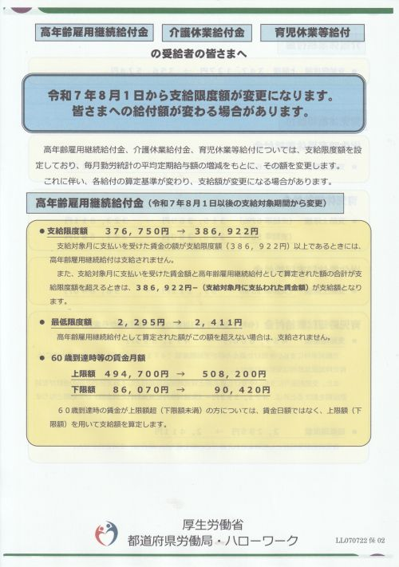
 |  |  | 総報酬月額相当額算出表 |  | 調整対象月※1or賞与等支給月 | 調整 対象額 | 標準報酬月額 /標準賞与額 (千円未満切捨) | 標準賞与額 の上限額 (1か月当たり) | 支給対象月に 支払われた 賃金 A | 高年齢雇用継続給付金の額 B | A+B=D
 |  |  | 調整対象月の標準報酬月額※2 | A | 3 | 320,000 |  |  | 320,000 | 0 | 320,000 |  |  |  | 1 | 88,000
 |  |  | 賞与等支給月/支給額 | B |  | 755,555 | 755,000 | 1,500,000 |  | 23,264 | 343,264 |  |  |  | 2 | 98,000
 |  |  | 賞与等支給月/支給額 |  |  | 855,555 | 855,000 |  |  | 0 | 320,000 |  |  |  | 3 | 104,000
 |  |  | 賞与等支給月/支給額 |  |  | 0 | 0 |  |  |  |  |  |  |  | 4 | 110,000
 |  |  | 賞与等支給月/支給額 |  |  | 0 | 0 |  |  |  |  |  |  |  | 5 | 118,000
 |  |  | 賞与等支給月/支給額 |  |  | 0 | 0 |  |  |  |  |  |  |  | 6 | 126,000
 |  |  | 賞与等支給月/支給額 |  |  | 0 | 0 |  |  |  |  |  |  |  | 7 | 134,000
 |  |  | 総報酬月額相当額 |  |  |  | 454,000 | ➨A+(B/12※3) |  |  |  |  |  |  | 8 | 142,000
 |  |  |  |  | ※1 賞与等に関しては、調整対象月以前1年間に支給されたものが対象になります |  |  | ※2 標準報酬月額については、「セルH22」にプルダウンメニューを設けていますので、ご自身に付与されている額をご選択下さい。 |  | ※3 この部分は千円未満切捨 |  |  |  |  | 9 | 150,000
 |  |  |  |  |  |  |  |  |  |  |  |  |  |  | 10 | 160,000
 |  |  |  |  |  |  |  |  |  |  |  |  |  |  | 11 | 170,000
 |  |  |  |  |  |  |  |  |  |  |  |  |  |  | 12 | 180,000
 |  |  |  |  |  |  |  |  |  |  |  |  |  |  | 13 | 190,000
 |  |  | 注3) <高年齢雇用継続給付と老齢厚生年金との併給調整に関して> |  |  |  |  |  |  |  |  |  |  |  | 14 | 200,000
 |  |  | 今般の「高年齢雇用継続給付の支給率引き下げ(最大15%➨同10%)に伴い、高年齢雇用継続給付支給による「在職老齢年金制度の仕組みによる支給停止に加えてのさらなる年金支給停止」が行わる場合のその支給停止率についても引き下げられる(最大6%➨同4%)ことになりました。その場合でも、下記のいずかに該当する場合には、なお、従前の例(最大15%・同6%)によることとされていますので、ご注意下さい。 ・施行日(H7.4.1)より前に60歳に達し、「高年齢雇用継続基本給付金」が支給される場合 ・施行日(H7.4.1)より前に再就職し、「高年齢再就職給付金」が支給される場合 |  |  |  |  |  |  |  |  |  |  |  | 15 | 220,000
 |  |  |  |  |  |  |  |  |  |  |  |  |  |  | 16 | 240,000
 |  |  |  |  |  |  |  |  |  |  |  |  |  |  | 17 | 260,000
 |  |  |  |  |  |  |  |  |  |  |  |  |  |  | 18 | 280,000
 |  |  |  |  |  |  |  |  |  |  |  |  |  |  | 19 | 300,000
 |  |  |  |  |  |  |  |  |  |  |  |  |  |  | 20 | 320,000
 |  |  |  |  |  |  |  |  |  |  |  |  |  |  | 21 | 340,000
 |  |  |  |  |  |  |  |  |  |  |  |  |  |  | 22 | 360,000
 |  |  |  |  |  |  |  |  |  |  |  |  |  |  | 23 | 380,000
 |  |  |  |  |  |  |  |  |  |  |  |  |  |  | 24 | 410,000
 |  |  |  |  |  |  |  |  |  |  |  |  |  |  | 25 | 440,000
 |  |  |  |  |  |  |  |  |  |  |  |  |  |  | 26 | 470,000
 |  |  |  |  |  |  |  |  |  |  |  |  |  |  | 27 | 500,000
 |  |  |  |  |  |  |  |  |  |  |  |  |  |  | 28 | 530,000
 |  |  |  |  |  |  |  |  |  |  |  |  |  |  | 29 | 560,000
 |  |  |  |  |  |  |  |  |  |  |  |  |  |  | 30 | 590,000
 |  |  |  |  |  |  |  |  |  |  |  |  |  |  | 31 | 620,000
 |  |  |  |  |  |  |  |  |  |  |  |  |  |  | 32 | 650,000

高年齢雇用継続給付等算出シュミレーション表(H7.4.1施行)
高年齢雇用継続給付等算出シュミレーション表(令和7年4月1日施行分)

年金額 (加給年金額、経過的加算額及び繰下げ加算額を除く) | 2,400,000 |  | 60歳到達時等の賃金月額 <(みなし)賃金日額*1×30> =C*4 | 賃金低下率(%)の範囲 |  |  | 高年齢雇用継続給付 =B |  | 高年齢雇用継続給付 支給に伴い、 在職老齢年金制度の仕組み による支給停止に加え、 さらなる年金支給停止 |  | 賃金 |  | 年金に係る 差引支給額 ③-④=⑤ | 合計 支給額 D+⑤
基本月額 (年金額×1/12)=① | 200,000 |  | 490,000 |  |  |  |  |  |  |  | 支給額*5 A+B=D | 支給率 D/C
支給停止調整額 (令和7年度) (令和6年度は50万円) | 510,000 |  | 490,000
支給対象月に 支払われた賃金 ＊２(要注意) =A | 在職老齢年金制度の仕組みによる 支給停止額=② | 差引 基本月額 ①-②=③ | 賃金低下率(%) <A/C> |  |  |  | 支給率 | 支給額*6 | 年金停止率 | 年金停止額 =④
320,000 | 72,000 | 128,000 | 65.31 | 75以上 |  |  | FALSE | 0 | FALSE | 0 | 320,000 | 65.31% | 128,000 | 448,000 |  | 0.00% | 0.00%
総報酬月額相当額＊３ |  |  |  | 64超 75未満 |  | 〇 | 8.64% | 27,648 | 3.45% | 11,040 | 347,648 | 70.95% | 116,960 | 464,608 |  | 8.64% | 3.45%
454,000 |  |  |  | 64以下 |  |  | FALSE | 0 | FALSE | 0 | 320,000 | 65.31% | 128,000 | 448,000 |  | 10.00% | 4.00%
＊１ | 高年齢雇用継続基本給付金の場合では原則として、60歳に達した日を離職した日とみなして、60歳に到達する前6か月間に支払われた賃金の総額を180 で除して算出されます。一方、高年齢再就職給付金の場合では、みなしではなく、実際の賃金日額を用いることになります。
＊２ | 高年齢雇用継続給付が支給されることになる月に支払われる賃金(支給対象月に支払われた賃金)のこと。当該額が376,750円(R6.8.1～R7.7.31までの額)を超える場合には、当該給付金は支給されません。当該額を超える場合には、「セルB7」には0と表示されて、当該給付金が支給されないことを意味します。
＊３ | 在職老齢年金制度の仕組みによる調整の対象となる月における標準報酬月額と当該月以前1年間の標準賞与額の総額を12で除して得た額を合算した額のこと
＊４ | 60歳到達時等賃金月額は、その算出した額が494,700円(R6.8.1～R7.7.31までの額)を超える場合は494,700円(同)になります。また、当該算出した額が86,070円(同)を下回る場合には、86,070円(同)になります。「セルE4」に、仮に500,000円と入力しても、結果は「セルE5」に494,700円と表示され、同じく「セルE4」に、仮に86,000円と入力しても、結果は「セルE5」に８６,070円と表示されるように計算式を組み込んでいます。
＊５ | 支給対象月に支払われた賃金の額と当該算出された給付金の額との合計額が376,750円(R6.8.1～R7.7.31までの額)を超える場合は、376,750円（同）から支給対象月に支払われた賃金の額を控除した額が当該給付金の額になります。従って、「セルM7」から「セルM9」には、上限額が376,750円となるよう計算式を組み込んでいます。
＊６ | 当該算出した給付金の額が2,295円(R6.8.1～R7.7.31までの額)を超えない場合は、当該給付金そのものが支給されません。「セルJ7」から「セルJ9」には、当該額を超えた場合のみ、その額が表示されるよう計算式を組み込んでいます。超えない場合は0と表示されます。
注1) | 黄色で示されたセルにご入力いただくことで「高年齢雇用継続基本給付金」等が自動的に算出されるよう設定しています。なお、「支給率」及び「年金停止率」の欄で「FALSE」と表示されている行については、ご入力いただいた方には当てはまらないことを意味していますので、無視していただくようお願いします。

注2) | 「セルB9」には「在職老齢年金制度」で使われる「総報酬月額相当額」※3が表示されるようになっています。下記「総報酬月額相当額算出表」にある黄色で色付けされたセルにご自身でご入力いただくことで、最終的に「総報酬月額相当額」が算出されるようようになっていて、当該額はその「セルB9」に転記されます。

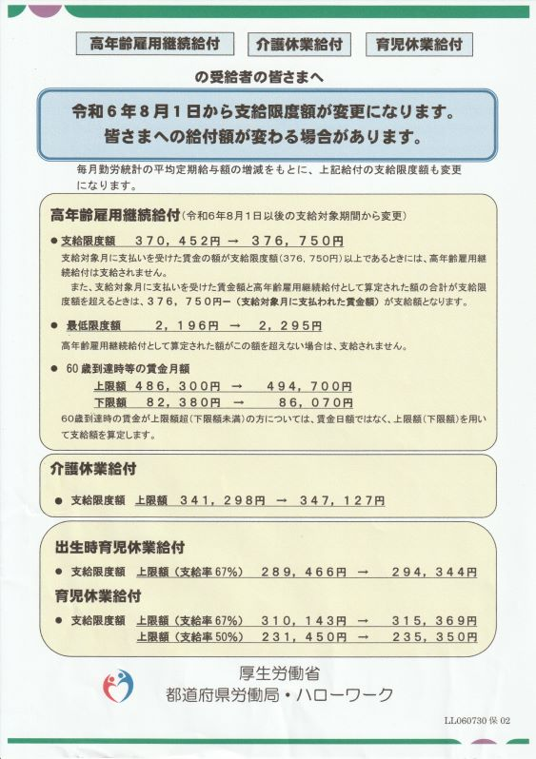
 |  |  | 総報酬月額相当額算出表 |  | 調整対象月※1or賞与等支給月 | 調整 対象額 | 標準報酬月額 /標準賞与額 (千円未満切捨) | 標準賞与額 の上限額 (1か月当たり) | 支給対象月に 支払われた 賃金 A | 高年齢雇用継続給付金の額 B | A+B=D
 |  |  | 調整対象月の標準報酬月額※2 | A | 3 | 320,000 |  |  | 320,000 | 0 | 320,000 |  |  |  | 1 | 88,000
 |  |  | 賞与等支給月/支給額 | B |  | 755,555 | 755,000 | 1,500,000 |  | 27,648 | 347,648 |  |  |  | 2 | 98,000
 |  |  | 賞与等支給月/支給額 |  |  | 855,555 | 855,000 |  |  | 0 | 320,000 |  |  |  | 3 | 104,000
 |  |  | 賞与等支給月/支給額 |  |  | 0 | 0 |  |  |  |  |  |  |  | 4 | 110,000
 |  |  | 賞与等支給月/支給額 |  |  | 0 | 0 |  |  |  |  |  |  |  | 5 | 118,000
 |  |  | 賞与等支給月/支給額 |  |  | 0 | 0 |  |  |  |  |  |  |  | 6 | 126,000
 |  |  | 賞与等支給月/支給額 |  |  | 0 | 0 |  |  |  |  |  |  |  | 7 | 134,000
 |  |  | 総報酬月額相当額 |  |  |  | 454,000 | ➨A+(B/12※3) |  |  |  |  |  |  | 8 | 142,000
 |  |  |  |  | ※1 賞与等に関しては、調整対象月以前1年間に支給されたものが対象になります |  |  | ※2 標準報酬月額については、「セルH22」にプルダウンメニューを設けていますので、ご自身に付与されている額をご選択下さい。 |  | ※3 この部分は千円未満切捨 |  |  |  |  | 9 | 150,000
 |  |  |  |  |  |  |  |  |  |  |  |  |  |  | 10 | 160,000
 |  |  |  |  |  |  |  |  |  |  |  |  |  |  | 11 | 170,000
 |  |  |  |  |  |  |  |  |  |  |  |  |  |  | 12 | 180,000
 |  |  |  |  |  |  |  |  |  |  |  |  |  |  | 13 | 190,000
 |  |  | 注3) <高年齢雇用継続給付と老齢厚生年金との併給調整に関して> |  |  |  |  |  |  |  |  |  |  |  | 14 | 200,000
 |  |  | 今般の「高年齢雇用継続給付の支給率引き下げ(最大15%➨同10%)に伴い、高年齢雇用継続給付支給による「在職老齢年金制度の仕組みによる支給停止に加えてのさらなる年金支給停止」が行わる場合のその支給停止率についても引き下げられる(最大6%➨同4%)ことになりました。その場合でも、下記のいずかに該当する場合には、なお、従前の例(最大15%・同6%)によることとされていますので、ご注意下さい。 ・施行日(H7.4.1)より前に60歳に達し、「高年齢雇用継続基本給付金」が支給される場合 ・施行日(H7.4.1)より前に再就職し、「高年齢再就職給付金」が支給される場合 |  |  |  |  |  |  |  |  |  |  |  | 15 | 220,000
 |  |  |  |  |  |  |  |  |  |  |  |  |  |  | 16 | 240,000
 |  |  |  |  |  |  |  |  |  |  |  |  |  |  | 17 | 260,000
 |  |  |  |  |  |  |  |  |  |  |  |  |  |  | 18 | 280,000
 |  |  |  |  |  |  |  |  |  |  |  |  |  |  | 19 | 300,000
 |  |  |  |  |  |  |  |  |  |  |  |  |  |  | 20 | 320,000
 |  |  |  |  |  |  |  |  |  |  |  |  |  |  | 21 | 340,000
 |  |  |  |  |  |  |  |  |  |  |  |  |  |  | 22 | 360,000
 |  |  |  |  |  |  |  |  |  |  |  |  |  |  | 23 | 380,000
 |  |  |  |  |  |  |  |  |  |  |  |  |  |  | 24 | 410,000
 |  |  |  |  |  |  |  |  |  |  |  |  |  |  | 25 | 440,000
 |  |  |  |  |  |  |  |  |  |  |  |  |  |  | 26 | 470,000
 |  |  |  |  |  |  |  |  |  |  |  |  |  |  | 27 | 500,000
 |  |  |  |  |  |  |  |  |  |  |  |  |  |  | 28 | 530,000
 |  |  |  |  |  |  |  |  |  |  |  |  |  |  | 29 | 560,000
 |  |  |  |  |  |  |  |  |  |  |  |  |  |  | 30 | 590,000
 |  |  |  |  |  |  |  |  |  |  |  |  |  |  | 31 | 620,000
 |  |  |  |  |  |  |  |  |  |  |  |  |  |  | 32 | 650,000

